A4サイズ
 |  |  |  | 外観検査要領書
 |  |  |  |  |  |  |  |  |  |  |  |  | 承認 | 作成
文書番号 | SZK-009-SZK-001-1 |  |  | 名称 | 金属部品（ウェルディングプレート）
改訂日 | 2024.8.23 |  |  | 図番 | NT2792-P41

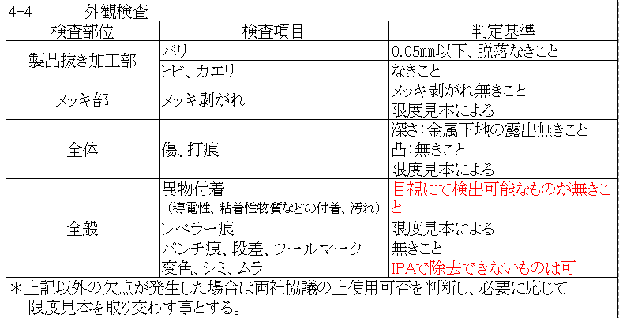
番号 | 検査項目及び手順
① | バリ：0.05mm以下 脱落なきこと |  |  |  | ・検査を始める前にめっき仕様をめっき仕様サンプルと比較確認する。
 |  |  |  |  | ①：ダレ面（表面）側を端から順に左記検査項目について |  |  |  |  |  | ②：バリ面（裏面）側を端から順に左記検査項目について
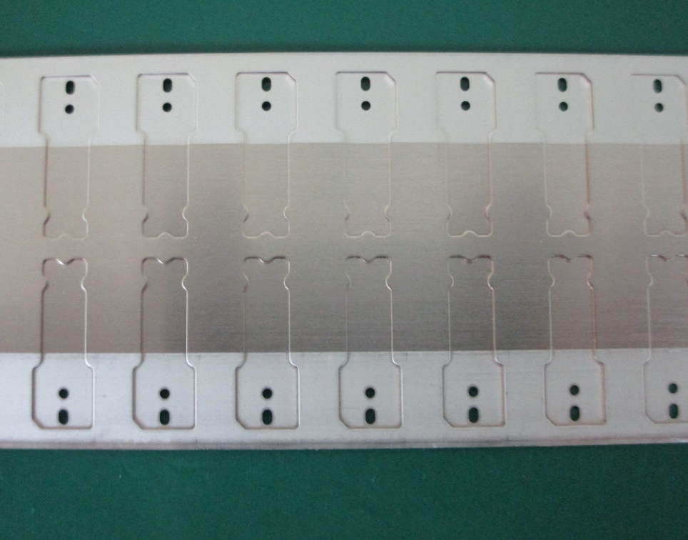
② | ヒビ、カエリ：なきこと |  |  |  | 確認する。 |  |  |  |  |  | 確認する。
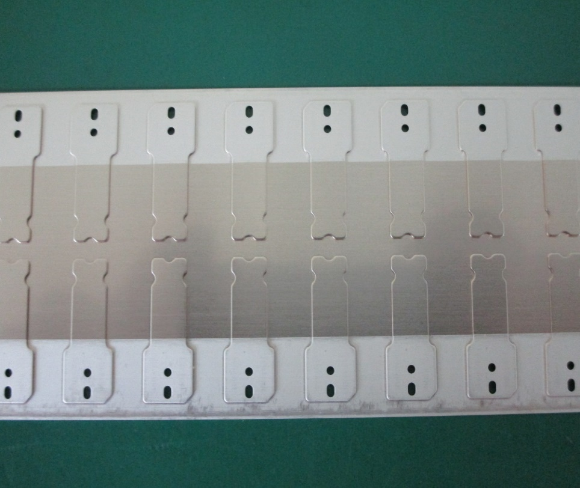
③ | メッキ剥がれ：無きこと 限度見本による

④ | キズ、打痕： 深さ：金属下地の露出無き こと 凸：無きこと 限度見本による

⑤ | 異物付着なきこと （導電性、粘着性物質など の付着、汚れ）

⑥ | レベラー痕：限度見本による
⑦ | パンチ痕、段差、 ツールマーク：無きこと

⑧ | 変色、シミ、ムラ： IPAで除去できないものは可
 |  |  |  |  |  | カス嵌りに注意 |  |  |  |  |  | 穴バリ注意、外周段差部の異物付着に注意
めっき 仕様 | Ep-Cu/Ni1m+Ep-Ni/Sn3m 銅材に ニッケル全面＋ 部分錫めっき 無光沢

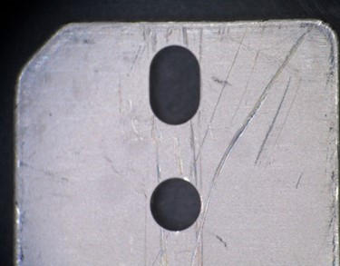
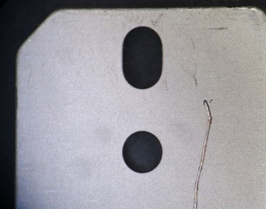

※目視で不良を判断できない場合は ルーペを使用してください。

 |  |  |  |  |  |  | OK |  |  | NG
※検査順序は検査手順書をご参照ください。 |  |  |  |  | ＊キズによるめっき剥がれに注意（限度見本による）

【改訂履歴】 |  |  |  |  |  |  |  |  |  | 【過去の不具合】
年 月 日 |  | 改訂 | 内容 |  |  |  |  | 承認 | 作成 | 年月日 | 不具合内容
2021.4.9 |  | 1 | 新規作成 |  |  |  |  | 平野 | 鈴木
2024.8.23 |  | 2 | 検査順序追記、検査項目内容修正 |  |  |  |  | 平野 | 石井

